Blad1
TEAM 14 | 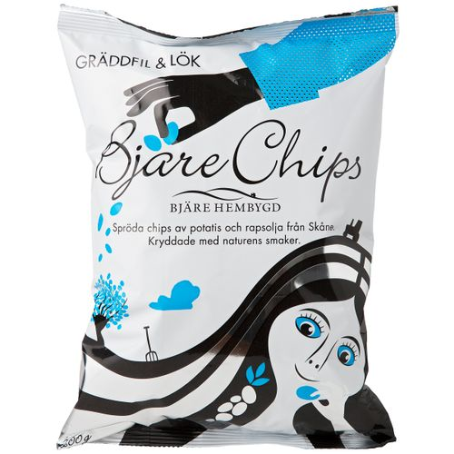 | 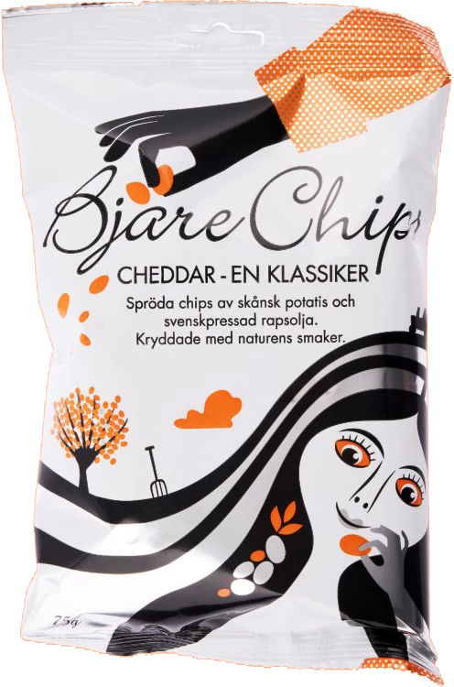 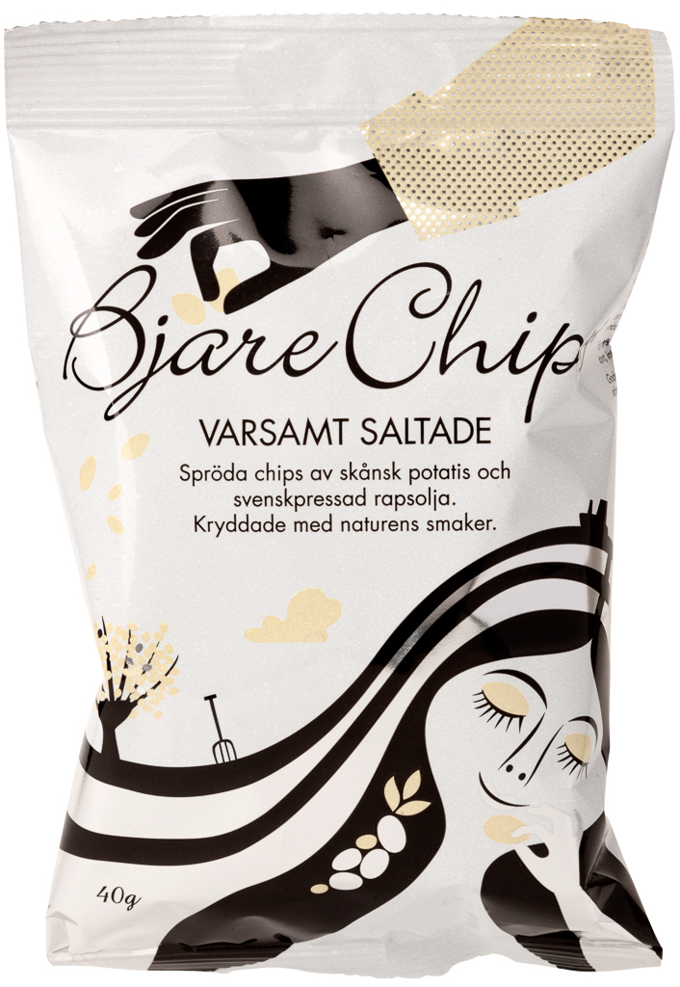 |  | 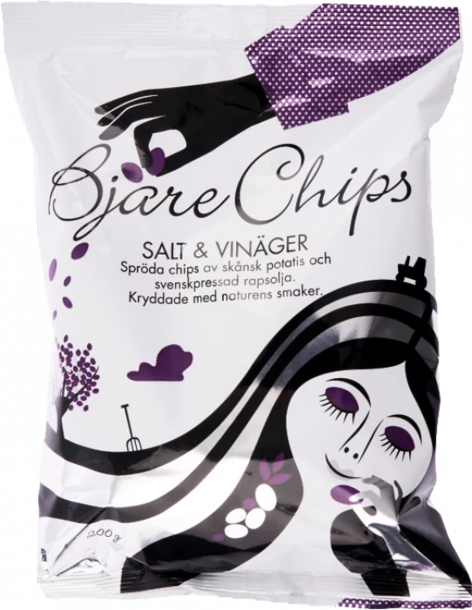 | 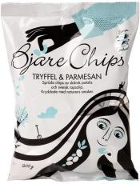 | 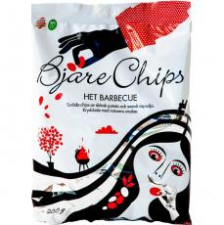
Spelarens Namn: | Gräddfil / Lök | Cheddar | Varsamt saltade | Salt & Vinäger | Tryffel & Parmesan | Het Barbecue
Namn Telefonnummer
Namn Telefonnummer
Namn Telefonnummer
Namn Telefonnummer
Namn Telefonnummer
Namn Telefonnummer
Namn Telefonnummer
Namn Telefonnummer
Namn Telefonnummer
Namn Telefonnummer
Namn Telefonnummer
Namn Telefonnummer
Namn Telefonnummer
Namn Telefonnummer

